Ablaufplan

 |  |  |  | Beim Drucken oder Verteilen bitte immer Seite 1 auswählen
 |  | GOTTESDIENSTPLAN
 |  | 2025-04-27 |  | Hier Datum ändern

Verantwortliche |  |  | Thema:
Musik: | Leo & Dani |  | Titel Predigt | Hier Predigt-Thema eintragen
Technik: | Daniel Depner |  | Bibelstelle/n | Hier Bibelstellen eintragen
Ansagen: | Werner Kloos |  | Name Prediger | Hier Name des Predigers eintragen

GD-Leiter: | Salva |  |  | Hier Namen des GD-Leiter eintragen

Uhrzeit | Dauer / Min | Verantwortliche | Inhalt
10:20:00 | 0:10:00 | Beteiligte | Gebet vor Beginn
10:30:00 | 0:03:00 | Leo & Dani | Lied 1
10:33:00 | 0:03:00 | Salva | Begrüßung und Gebet | "Höre, mein Volk, und ich will reden, Israel, und ich will dich verwarnen! Ich bin Gott, dein Gott. (Ps. 50,7) | Hier kann man Begrüßungs-Verse auswählen und links einfügen, wenn man möchte
10:36:00 | 0:06:00 | Leo & Dani | Lied 1 Lied 2
10:42:00 | 0:05:00 | Werner Kloos | Geburtstage und Termine
10:47:00 | 0:05:00 | Salva | Einführung zum Thema - Kinder-Stunde | Titel Predigt
10:52:00 | 0:03:00 | Leo & Dani | Lied 1
10:55:00 | 0:30:00 | Name Prediger | Titel Predigt | Bibelstelle/n
11:25:00 | 0:05:00 | Gemeinsam | Gebetszeit
11:30:00 | 0:03:00 | Leo & Dani | Lied 1
11:33:00 | 0:03:00 | Salva | Abschieds-Gebet
11:36:00 | 0:01:00 | Salva | Abschied / Segen / Einladung
11:37:00 |  | vorraus. ENDE

Segengsvers

Neue Zeile einfügen
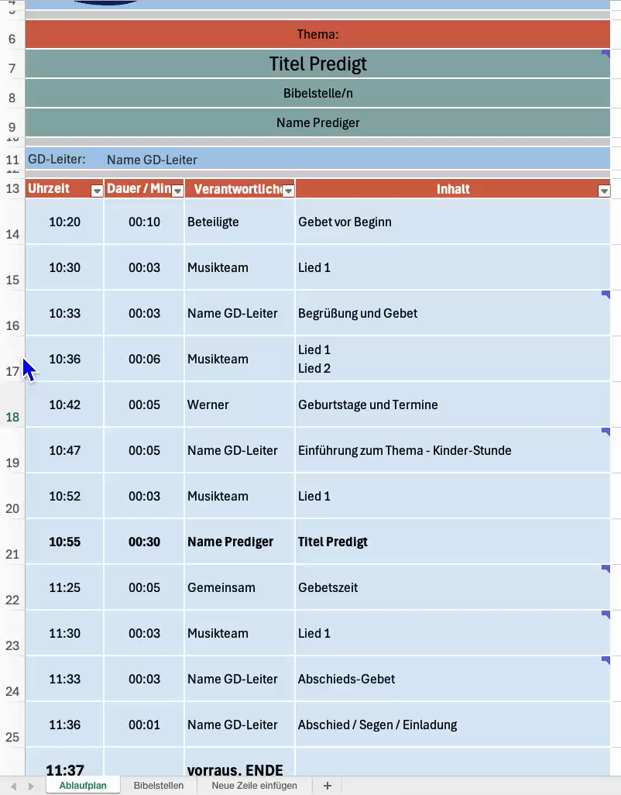

Video startet mit klick oder mit rechter Maus-Taste --> Wiedergabe Schritt 1: Neue Zeile einfügen Schritt 2: oberhalb der eingefügte Zeile die Zelle unten rechts anklicken und bis zur letzten Zeile ziehen Schritt 3: Dauer, Verantwortlichen und Inhalt ergänzen. - FERTIG :-)

